LevelC_电能量市场出清电价
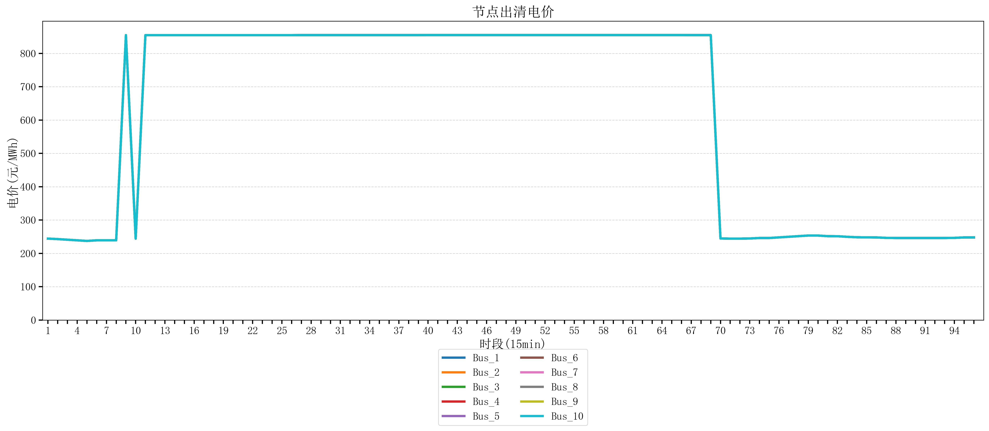
节点编号 | 电价类型 | 时段1 | 时段2 | 时段3 | 时段4 | 时段5 | 时段6 | 时段7 | 时段8 | 时段9 | 时段10 | 时段11 | 时段12 | 时段13 | 时段14 | 时段15 | 时段16 | 时段17 | 时段18 | 时段19
id | price_type | t1 | t2 | t3 | t4 | t5 | t6 | t7 | t8 | t9 | t10 | t11 | t12 | t13 | t14 | t15 | t16 | t17 | t18 | t19
str | str | float64 | float64 | float64 | float64 | float64 | float64 | float64 | float64 | float64 | float64 | float64 | float64 | float64 | float64 | float64 | float64 | float64 | float64 | float64
Bus_1 | 电能量电价 | 244.32044 | 242.88264 | 241.0408 | 239.19896 | 237.35712 | 239.19896 | 239.19896 | 239.19896 | 854.79162105 | 244.32044 | 854.79162105 | 854.79162105 | 854.79162105 | 854.79162105 | 854.79162105 | 854.79162105 | 854.79162105 | 854.79162105 | 854.79162105
Bus_2 | 电能量电价 | 244.32044 | 242.88264 | 241.0408 | 239.19896 | 237.35712 | 239.19896 | 239.19896 | 239.19896 | 854.79162105 | 244.32044 | 854.79162105 | 854.79162105 | 854.79162105 | 854.79162105 | 854.79162105 | 854.79162105 | 854.79162105 | 854.79162105 | 854.79162105
Bus_3 | 电能量电价 | 244.32044 | 242.88264 | 241.0408 | 239.19896 | 237.35712 | 239.19896 | 239.19896 | 239.19896 | 854.79162105 | 244.32044 | 854.79162105 | 854.79162105 | 854.79162105 | 854.79162105 | 854.79162105 | 854.79162105 | 854.79162105 | 854.79162105 | 854.79162105
Bus_4 | 电能量电价 | 244.32044 | 242.88264 | 241.0408 | 239.19896 | 237.35712 | 239.19896 | 239.19896 | 239.19896 | 854.79162105 | 244.32044 | 854.79162105 | 854.79162105 | 854.79162105 | 854.79162105 | 854.79162105 | 854.79162105 | 854.79162105 | 854.79162105 | 854.79162105
Bus_5 | 电能量电价 | 244.32044 | 242.88264 | 241.0408 | 239.19896 | 237.35712 | 239.19896 | 239.19896 | 239.19896 | 854.79162105 | 244.32044 | 854.79162105 | 854.79162105 | 854.79162105 | 854.79162105 | 854.79162105 | 854.79162105 | 854.79162105 | 854.79162105 | 854.79162105
Bus_6 | 电能量电价 | 244.32044 | 242.88264 | 241.0408 | 239.19896 | 237.35712 | 239.19896 | 239.19896 | 239.19896 | 854.79162105 | 244.32044 | 854.79162105 | 854.79162105 | 854.79162105 | 854.79162105 | 854.79162105 | 854.79162105 | 854.79162105 | 854.79162105 | 854.79162105
Bus_7 | 电能量电价 | 244.32044 | 242.88264 | 241.0408 | 239.19896 | 237.35712 | 239.19896 | 239.19896 | 239.19896 | 854.79162105 | 244.32044 | 854.79162105 | 854.79162105 | 854.79162105 | 854.79162105 | 854.79162105 | 854.79162105 | 854.79162105 | 854.79162105 | 854.79162105
Bus_8 | 电能量电价 | 244.32044 | 242.88264 | 241.0408 | 239.19896 | 237.35712 | 239.19896 | 239.19896 | 239.19896 | 854.79162105 | 244.32044 | 854.79162105 | 854.79162105 | 854.79162105 | 854.79162105 | 854.79162105 | 854.79162105 | 854.79162105 | 854.79162105 | 854.79162105
Bus_9 | 电能量电价 | 244.32044 | 242.88264 | 241.0408 | 239.19896 | 237.35712 | 239.19896 | 239.19896 | 239.19896 | 854.79162105 | 244.32044 | 854.79162105 | 854.79162105 | 854.79162105 | 854.79162105 | 854.79162105 | 854.79162105 | 854.79162105 | 854.79162105 | 854.79162105
Bus_10 | 电能量电价 | 244.32044 | 242.88264 | 241.0408 | 239.19896 | 237.35712 | 239.19896 | 239.19896 | 239.19896 | 854.79162105 | 244.32044 | 854.79162105 | 854.79162105 | 854.79162105 | 854.79162105 | 854.79162105 | 854.79162105 | 854.79162105 | 854.79162105 | 854.79162105
Bus_11 | 电能量电价 | 244.32044 | 242.88264 | 241.0408 | 239.19896 | 237.35712 | 239.19896 | 239.19896 | 239.19896 | 854.79162105 | 244.32044 | 854.79162105 | 854.79162105 | 854.79162105 | 854.79162105 | 854.79162105 | 854.79162105 | 854.79162105 | 854.79162105 | 854.79162105
Bus_12 | 电能量电价 | 244.32044 | 242.88264 | 241.0408 | 239.19896 | 237.35712 | 239.19896 | 239.19896 | 239.19896 | 854.79162105 | 244.32044 | 854.79162105 | 854.79162105 | 854.79162105 | 854.79162105 | 854.79162105 | 854.79162105 | 854.79162105 | 854.79162105 | 854.79162105
Bus_13 | 电能量电价 | 244.32044 | 242.88264 | 241.0408 | 239.19896 | 237.35712 | 239.19896 | 239.19896 | 239.19896 | 854.79162105 | 244.32044 | 854.79162105 | 854.79162105 | 854.79162105 | 854.79162105 | 854.79162105 | 854.79162105 | 854.79162105 | 854.79162105 | 854.79162105
Bus_14 | 电能量电价 | 244.32044 | 242.88264 | 241.0408 | 239.19896 | 237.35712 | 239.19896 | 239.19896 | 239.19896 | 854.79162105 | 244.32044 | 854.79162105 | 854.79162105 | 854.79162105 | 854.79162105 | 854.79162105 | 854.79162105 | 854.79162105 | 854.79162105 | 854.79162105
Bus_15 | 电能量电价 | 244.32044 | 242.88264 | 241.0408 | 239.19896 | 237.35712 | 239.19896 | 239.19896 | 239.19896 | 854.79162105 | 244.32044 | 854.79162105 | 854.79162105 | 854.79162105 | 854.79162105 | 854.79162105 | 854.79162105 | 854.79162105 | 854.79162105 | 854.79162105
Bus_16 | 电能量电价 | 244.32044 | 242.88264 | 241.0408 | 239.19896 | 237.35712 | 239.19896 | 239.19896 | 239.19896 | 854.79162105 | 244.32044 | 854.79162105 | 854.79162105 | 854.79162105 | 854.79162105 | 854.79162105 | 854.79162105 | 854.79162105 | 854.79162105 | 854.79162105
Bus_17 | 电能量电价 | 244.32044 | 242.88264 | 241.0408 | 239.19896 | 237.35712 | 239.19896 | 239.19896 | 239.19896 | 854.79162105 | 244.32044 | 854.79162105 | 854.79162105 | 854.79162105 | 854.79162105 | 854.79162105 | 854.79162105 | 854.79162105 | 854.79162105 | 854.79162105
Bus_18 | 电能量电价 | 244.32044 | 242.88264 | 241.0408 | 239.19896 | 237.35712 | 239.19896 | 239.19896 | 239.19896 | 854.79162105 | 244.32044 | 854.79162105 | 854.79162105 | 854.79162105 | 854.79162105 | 854.79162105 | 854.79162105 | 854.79162105 | 854.79162105 | 854.79162105
Bus_19 | 电能量电价 | 244.32044 | 242.88264 | 241.0408 | 239.19896 | 237.35712 | 239.19896 | 239.19896 | 239.19896 | 854.79162105 | 244.32044 | 854.79162105 | 854.79162105 | 854.79162105 | 854.79162105 | 854.79162105 | 854.79162105 | 854.79162105 | 854.79162105 | 854.79162105
Bus_20 | 电能量电价 | 244.32044 | 242.88264 | 241.0408 | 239.19896 | 237.35712 | 239.19896 | 239.19896 | 239.19896 | 854.79162105 | 244.32044 | 854.79162105 | 854.79162105 | 854.79162105 | 854.79162105 | 854.79162105 | 854.79162105 | 854.79162105 | 854.79162105 | 854.79162105
Bus_21 | 电能量电价 | 244.32044 | 242.88264 | 241.0408 | 239.19896 | 237.35712 | 239.19896 | 239.19896 | 239.19896 | 854.79162105 | 244.32044 | 854.79162105 | 854.79162105 | 854.79162105 | 854.79162105 | 854.79162105 | 854.79162105 | 854.79162105 | 854.79162105 | 854.79162105
Bus_22 | 电能量电价 | 244.32044 | 242.88264 | 241.0408 | 239.19896 | 237.35712 | 239.19896 | 239.19896 | 239.19896 | 854.79162105 | 244.32044 | 854.79162105 | 854.79162105 | 854.79162105 | 854.79162105 | 854.79162105 | 854.79162105 | 854.79162105 | 854.79162105 | 854.79162105
Bus_23 | 电能量电价 | 244.32044 | 242.88264 | 241.0408 | 239.19896 | 237.35712 | 239.19896 | 239.19896 | 239.19896 | 854.79162105 | 244.32044 | 854.79162105 | 854.79162105 | 854.79162105 | 854.79162105 | 854.79162105 | 854.79162105 | 854.79162105 | 854.79162105 | 854.79162105
Bus_24 | 电能量电价 | 244.32044 | 242.88264 | 241.0408 | 239.19896 | 237.35712 | 239.19896 | 239.19896 | 239.19896 | 854.79162105 | 244.32044 | 854.79162105 | 854.79162105 | 854.79162105 | 854.79162105 | 854.79162105 | 854.79162105 | 854.79162105 | 854.79162105 | 854.79162105
Bus_25 | 电能量电价 | 244.32044 | 242.88264 | 241.0408 | 239.19896 | 237.35712 | 239.19896 | 239.19896 | 239.19896 | 854.79162105 | 244.32044 | 854.79162105 | 854.79162105 | 854.79162105 | 854.79162105 | 854.79162105 | 854.79162105 | 854.79162105 | 854.79162105 | 854.79162105
Bus_26 | 电能量电价 | 244.32044 | 242.88264 | 241.0408 | 239.19896 | 237.35712 | 239.19896 | 239.19896 | 239.19896 | 854.79162105 | 244.32044 | 854.79162105 | 854.79162105 | 854.79162105 | 854.79162105 | 854.79162105 | 854.79162105 | 854.79162105 | 854.79162105 | 854.79162105
Bus_27 | 电能量电价 | 244.32044 | 242.88264 | 241.0408 | 239.19896 | 237.35712 | 239.19896 | 239.19896 | 239.19896 | 854.79162105 | 244.32044 | 854.79162105 | 854.79162105 | 854.79162105 | 854.79162105 | 854.79162105 | 854.79162105 | 854.79162105 | 854.79162105 | 854.79162105
Bus_28 | 电能量电价 | 244.32044 | 242.88264 | 241.0408 | 239.19896 | 237.35712 | 239.19896 | 239.19896 | 239.19896 | 854.79162105 | 244.32044 | 854.79162105 | 854.79162105 | 854.79162105 | 854.79162105 | 854.79162105 | 854.79162105 | 854.79162105 | 854.79162105 | 854.79162105
Bus_29 | 电能量电价 | 244.32044 | 242.88264 | 241.0408 | 239.19896 | 237.35712 | 239.19896 | 239.19896 | 239.19896 | 854.79162105 | 244.32044 | 854.79162105 | 854.79162105 | 854.79162105 | 854.79162105 | 854.79162105 | 854.79162105 | 854.79162105 | 854.79162105 | 854.79162105
Bus_30 | 电能量电价 | 244.32044 | 242.88264 | 241.0408 | 239.19896 | 237.35712 | 239.19896 | 239.19896 | 239.19896 | 854.79162105 | 244.32044 | 854.79162105 | 854.79162105 | 854.79162105 | 854.79162105 | 854.79162105 | 854.79162105 | 854.79162105 | 854.79162105 | 854.79162105
Bus_31 | 电能量电价 | 244.32044 | 242.88264 | 241.0408 | 239.19896 | 237.35712 | 239.19896 | 239.19896 | 239.19896 | 854.79162105 | 244.32044 | 854.79162105 | 854.79162105 | 854.79162105 | 854.79162105 | 854.79162105 | 854.79162105 | 854.79162105 | 854.79162105 | 854.79162105
Bus_32 | 电能量电价 | 244.32044 | 242.88264 | 241.0408 | 239.19896 | 237.35712 | 239.19896 | 239.19896 | 239.19896 | 854.79162105 | 244.32044 | 854.79162105 | 854.79162105 | 854.79162105 | 854.79162105 | 854.79162105 | 854.79162105 | 854.79162105 | 854.79162105 | 854.79162105
Bus_33 | 电能量电价 | 244.32044 | 242.88264 | 241.0408 | 239.19896 | 237.35712 | 239.19896 | 239.19896 | 239.19896 | 854.79162105 | 244.32044 | 854.79162105 | 854.79162105 | 854.79162105 | 854.79162105 | 854.79162105 | 854.79162105 | 854.79162105 | 854.79162105 | 854.79162105
Bus_34 | 电能量电价 | 244.32044 | 242.88264 | 241.0408 | 239.19896 | 237.35712 | 239.19896 | 239.19896 | 239.19896 | 854.79162105 | 244.32044 | 854.79162105 | 854.79162105 | 854.79162105 | 854.79162105 | 854.79162105 | 854.79162105 | 854.79162105 | 854.79162105 | 854.79162105
Bus_35 | 电能量电价 | 244.32044 | 242.88264 | 241.0408 | 239.19896 | 237.35712 | 239.19896 | 239.19896 | 239.19896 | 854.79162105 | 244.32044 | 854.79162105 | 854.79162105 | 854.79162105 | 854.79162105 | 854.79162105 | 854.79162105 | 854.79162105 | 854.79162105 | 854.79162105
Bus_36 | 电能量电价 | 244.32044 | 242.88264 | 241.0408 | 239.19896 | 237.35712 | 239.19896 | 239.19896 | 239.19896 | 854.79162105 | 244.32044 | 854.79162105 | 854.79162105 | 854.79162105 | 854.79162105 | 854.79162105 | 854.79162105 | 854.79162105 | 854.79162105 | 854.79162105
Bus_37 | 电能量电价 | 244.32044 | 242.88264 | 241.0408 | 239.19896 | 237.35712 | 239.19896 | 239.19896 | 239.19896 | 854.79162105 | 244.32044 | 854.79162105 | 854.79162105 | 854.79162105 | 854.79162105 | 854.79162105 | 854.79162105 | 854.79162105 | 854.79162105 | 854.79162105
Bus_38 | 电能量电价 | 244.32044 | 242.88264 | 241.0408 | 239.19896 | 237.35712 | 239.19896 | 239.19896 | 239.19896 | 854.79162105 | 244.32044 | 854.79162105 | 854.79162105 | 854.79162105 | 854.79162105 | 854.79162105 | 854.79162105 | 854.79162105 | 854.79162105 | 854.79162105
Bus_39 | 电能量电价 | 244.32044 | 242.88264 | 241.0408 | 239.19896 | 237.35712 | 239.19896 | 239.19896 | 239.19896 | 854.79162105 | 244.32044 | 854.79162105 | 854.79162105 | 854.79162105 | 854.79162105 | 854.79162105 | 854.79162105 | 854.79162105 | 854.79162105 | 854.79162105
Bus_40 | 电能量电价 | 244.32044 | 242.88264 | 241.0408 | 239.19896 | 237.35712 | 239.19896 | 239.19896 | 239.19896 | 854.79162105 | 244.32044 | 854.79162105 | 854.79162105 | 854.79162105 | 854.79162105 | 854.79162105 | 854.79162105 | 854.79162105 | 854.79162105 | 854.79162105
Bus_41 | 电能量电价 | 244.32044 | 242.88264 | 241.0408 | 239.19896 | 237.35712 | 239.19896 | 239.19896 | 239.19896 | 854.79162105 | 244.32044 | 854.79162105 | 854.79162105 | 854.79162105 | 854.79162105 | 854.79162105 | 854.79162105 | 854.79162105 | 854.79162105 | 854.79162105
Bus_42 | 电能量电价 | 244.32044 | 242.88264 | 241.0408 | 239.19896 | 237.35712 | 239.19896 | 239.19896 | 239.19896 | 854.79162105 | 244.32044 | 854.79162105 | 854.79162105 | 854.79162105 | 854.79162105 | 854.79162105 | 854.79162105 | 854.79162105 | 854.79162105 | 854.79162105
Bus_43 | 电能量电价 | 244.32044 | 242.88264 | 241.0408 | 239.19896 | 237.35712 | 239.19896 | 239.19896 | 239.19896 | 854.79162105 | 244.32044 | 854.79162105 | 854.79162105 | 854.79162105 | 854.79162105 | 854.79162105 | 854.79162105 | 854.79162105 | 854.79162105 | 854.79162105
Bus_44 | 电能量电价 | 244.32044 | 242.88264 | 241.0408 | 239.19896 | 237.35712 | 239.19896 | 239.19896 | 239.19896 | 854.79162105 | 244.32044 | 854.79162105 | 854.79162105 | 854.79162105 | 854.79162105 | 854.79162105 | 854.79162105 | 854.79162105 | 854.79162105 | 854.79162105
Bus_1 | 阻塞电价 | 0 | 0 | 0 | 0 | 0 | 0 | 0 | 0 | 0 | 0 | 0 | 0 | 0 | 0 | 0 | 0 | 0 | 0 | 0
Bus_2 | 阻塞电价 | 0 | 0 | 0 | 0 | 0 | 0 | 0 | 0 | 0 | 0 | 0 | 0 | 0 | 0 | 0 | 0 | 0 | 0 | 0
...

LevelC_电力电量平衡表单
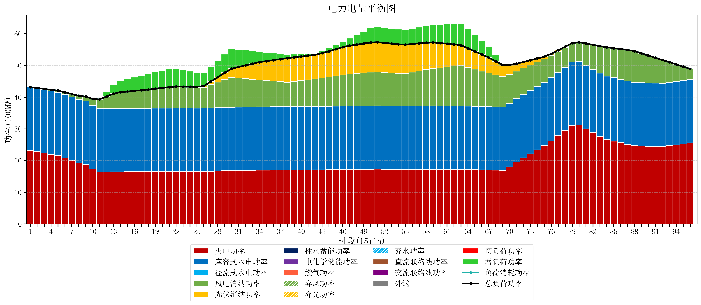
元件名称 | 时段1 | 时段2 | 时段3 | 时段4 | 时段5 | 时段6 | 时段7 | 时段8 | 时段9 | 时段10 | 时段11 | 时段12 | 时段13 | 时段14 | 时段15 | 时段16 | 时段17
name | t1 | t2 | t3 | t4 | t5 | t6 | t7 | t8 | t9 | t10 | t11 | t12 | t13 | t14 | t15 | t16 | t17
str | float64 | float64 | float64 | float64 | float64 | float64 | float64 | float64 | float64 | float64 | float64 | float64 | float64 | float64 | float64 | float64 | float64
火电功率 | 23.201558125 | 22.796748066 | 22.391938006 | 21.987127947 | 21.582317887 | 20.842341186 | 20.052089488 | 19.26183779 | 18.811545706 | 17.326306533 | 16.366426593 | 16.411279778 | 16.456132964 | 16.479889197 | 16.490083102 | 16.500277008 | 16.510470914
库容式水电功率 | 20 | 20 | 20 | 20 | 20 | 20 | 20 | 20 | 20 | 20 | 20 | 20 | 20 | 20 | 20 | 20 | 20
径流式水电功率 | 0 | 0 | 0 | 0 | 0 | 0 | 0 | 0 | 0 | 0 | 0 | 0 | 0 | 0 | 0 | 0 | 0
风电消纳功率 | 0 | 0.12589473684 | 0.25178947368 | 0.37768421053 | 0.50357894737 | 0.72210526316 | 0.95452631579 | 1.1869473684 | 1.4193684211 | 2.1098947368 | 2.9621052632 | 3.8143157895 | 4.6665263158 | 5.1178947368 | 5.3115789474 | 5.5052631579 | 5.6989473684
光伏消纳功率 | 0 | 0 | 0 | 0 | 0 | 0 | 0 | 0 | 0 | 0 | 0 | 0 | 0 | 0 | 0 | 0 | 0
抽水蓄能功率 | 0 | 0 | 0 | 0 | 0 | 0 | 0 | 0 | 0 | 0 | 0 | 0 | 0 | 0 | 0 | 0 | 0
电化学储能功率 | 0 | 0 | 0 | 0 | 0 | 0 | 0 | 0 | 0 | 0 | 0 | 0 | 0 | 0 | 0 | 0 | 0
燃气功率 | 0 | 0 | 0 | 0 | 0 | 0 | 0 | 0 | 0 | 0 | 0 | 0 | 0 | 0 | 0 | 0 | 0
直流联络线功率 | 0 | 0 | 0 | 0 | 0 | 0 | 0 | 0 | 0 | 0 | 0 | 0 | 0 | 0 | 0 | 0 | 0
交流联络线功率 | 0 | 0 | 0 | 0 | 0 | 0 | 0 | 0 | 0 | 0 | 0 | 0 | 0 | 0 | 0 | 0 | 0
负荷消耗功率 | 43.201558125 | 42.922642802 | 42.64372748 | 42.364812157 | 42.085896834 | 41.564446449 | 41.006615803 | 40.448785158 | 40.230914127 | 39.436201269 | 39.328531856 | 40.225595568 | 41.12265928 | 41.597783934 | 41.80166205 | 42.005540166 | 42.209418283
外送 | 0 | 0 | 0 | 0 | 0 | 0 | 0 | 0 | 0 | 0 | 0 | 0 | 0 | 0 | 0 | 0 | 0
总负荷功率 | 43.201558125 | 42.922642802 | 42.64372748 | 42.364812157 | 42.085896834 | 41.564446449 | 41.006615803 | 40.448785158 | 40.230914127 | 39.436201269 | 39.328531856 | 40.225595568 | 41.12265928 | 41.597783934 | 41.80166205 | 42.005540166 | 42.209418283
弃风功率 | 0 | 0 | 0 | 0 | 0 | 0 | 0 | 0 | 0 | 0 | 0 | 0 | 0 | 0 | 0 | 0 | 0
弃光功率 | 0 | 0 | 0 | 0 | 0 | 0 | 0 | 0 | 0 | 0 | 0 | 0 | 0 | 0 | 0 | 0 | 0
弃水功率 | 0 | 0 | 0 | 0 | 0 | 0 | 0 | 0 | 0 | 0 | 0 | 0 | 0 | 0 | 0 | 0 | 0
切负荷功率 | 0 | 0 | 0 | 0 | 0 | 0 | 0 | 0 | 0 | 0 | 0 | 0 | 0 | 0 | 0 | 0 | 0
增负荷功率 | 0 | 0 | 0 | 0 | 0 | 0 | 0 | 0 | 0.33995961453 | 0 | 0.31070357043 | 1.6261402663 | 2.9415769621 | 3.6653000556 | 4.0086358333 | 4.3519716109 | 4.6953073886

